Sheet1
1. 데이터 엔지니어링
- 데이터엔지니어링 목표는 데이터를 추출, 변환, 로딩, 집계, 저장 및 검증하는 것
- 효율적인 데이터 파이프라인을 구축해야 한다.

2. 데이터 웨어하우징
- Snowflake는 자동 캐싱 및 쿼리 최적화를 통해 대규모 성능 조정을 자동으로 처리한다.
- 스토리지 할당, 용량 계획, 리소스 확장, 암호화, 원활한 백업 및 업그레이드와 같은 데이터 베이스
개선을 위한 관리자 활동을 처리

2.1 Data Vault 2.0 모델링
- BI 모델링이며, 테이블의 고유 식별자 또는 외래 키 관계와 같은 구조적 정보를 속성에서
분리하는 방식으로 데이터를 구성한다.
- 제 3정규형과 스타스키마 모델링 방법의 장점을 통합하는 하이브리드 접근 방식이다.
- Snowflake는 DataVault2.0을 오델링 접근 방식을 사용하면 더 나은 결과를 얻을 수 있다.

 | * Data Vault 모델 유형
 | 1. 허브 테이블
 | - 대상의 모든 고유 비즈니스 키를 보유
 | - 데이터가 발생한 위치와 시기를 추적하는 데 사용되는 레코드 원본으로알려진 비즈니스 키의 원본을 설병하는
 | 메타데이터가 포함된다.
 | 2. 링크 테이블
 | - 다대다 관계를 설명하는 허브 간의 모든 관계를 추적한다.
 | - 링크는 다른 링크로 연결될 수 있다.
 | 3. 위성 테이블
 | - 링크 또는 허브와 관련된 모든 속성을 보유하고 변경될 때 업데이트한다.
 | - 허브와 링크가 데이터 모델의 구조를 형성하는 반면, 위성은 일시적이고 설명적인 속성을 포함한다.
 | - 이러한 메타데이터 속성에는 레코드가 유효해진 날짜와 만료된 날짜가 포함된다.

 | SAT |  | HUB |  | LINK |  | HUB

 | SAT |  | LINK |  | HUB |  | SAT

 | SAT |  | HUB | SAT | SAT | SAT

- Data Vaulr 모델은 특정 시나리오에서 특히 유용하다
- 속성을 간단히 추가 할 수 있다. 많은 데이터 소스 시스템이 존재하거나 지속적으로 변화하는 관계가
있을 때 가장 큰 이점을 제공한다.

- 데이터를 빠르게 로딩해야 하거나, 데이터 관계까 자주 변경되거나, 데이터를 쉽게 추적 및 감사해야 하는 경우 유용
데이터가 더 간단하면 kimvall 차원 모델이 더 나은 선택일 수 있다. Data vault를 구현하려면 필요하지 않은 비즈니스
로직의 양이 더 많이 필요하기 떄문이다.
- Data Vault에는 더 많은 스토리지가 필요하며 데이터가 간단하고 데이터 감사가 필요하지 않은 경우 최선의 선택이 아니다 .

2.2 Snowflake 내에서 데이터 변환
- 테스크를 사용하여 INSERT OVERWRITE문을 자동화하는 것
- 태스크를 사용하면 더 복잡한 변환을 효율적으로 수행할 수 있고 리소스 모니터를 사용하여 태스크 사용과
관련된 컴퓨팅 비용을 추적할 수 있다.

3. 데이터 레이크
- 의도된 사용자가 적절한 업무 현장에서 모든 데이터를 사용할 수 있도록 하는것
- 별도의 데이터 스토리지와 엔터프라이즈 데이터 웨어하우스 환경을 유지할 피룡가 없다.
데이터 레이크와 웨어하우스 간의 구분은 Snowflake의 확장 가능한 데이터 아키텍처로 제거 되었다.
- 데이터 레이크 패턴의 구성 요소를 혼합하고 일치시켜 데이터의 잠재쳑을 최대한 발휘할 수 있다.

4. 데이터 협업
- Snowflake Marketplace를 통해 조직은 Snowflake Secure Data Sharing의 무복사 공유 및 보안 기능을 활용하여
독점 데이터와 통찰력을 제공할 수 있다.

4.1 데이터 수익화
- 데이터로 수익을 창출할 가능성이 열려 있다면 공유 가능한 데이터의 인벤토리를 만드는 것부터 시작하는 것이 좋다.
- 소매업체의 매장 수준 데이터는 인구 통계 데이터셋과 결합되면 훨씬 더 가치가 있다.

4.2 데이터 공유에 대한 규제 및 규정 준수 요구 사항
- 고유한 보안 데이터 공유 기능을 통해 강력한 데이터 분석 및 데이터 사이언스 워크로드를
최대한 활용 할 수 있다. 보안 데이터 공유는 종종 데이터 분석 워크로드에서 중요한 역할을 한다.

5. 데이터 분석
5.1 금융 산업을 위한 고급 분석
- 상업 및 투자 은행, 신용 조합, 신용 카드 회사, 증권 회사, 외환 서비스 및 보험 회사가 포함
- 신흥 기업의 치열한 경쟁 압력을 받고 끊임 없이 변화하는 규제 요구 사항을 충족해야 하는 환경에서 운영
- 사기 거래 및 신용 불이행과 관련된 위험을 줄여야 한다.

5.2 의료 산업을 위한 고급 분석
- 360도 환자 보기, 임상 시험 데이터 관리, 연결된 의료 기기 및 애플리케이션 등
- 시설 활용 및 인력 배치를 통한 운영 효율성 개선은 상당한 비용 절감이 가능한 의료 산업에서도 우선 순위다

5.3 소매 업종 및 통신/미디어 사업을 위한 마케팅 분석
- 브랜드, 제품 및 비즈니스에 대한 긍저적인 평판을 만들고 유지하는 것이 중요하다.
- 온라인에서의 브랜드에 대한 감정을 활용하여 소셜 미디어 게시물이나 제품 리뷰가 부정적인지, 중립적인지
또는 긍정적인지르 ㄹ나타내는 점수르 ㄹ계산하는 것이 중요
- 텍스트 음성 변환을 사용하여 이메일 및 전화대화에 점수를 적용하는 것도 관련이 있다.

6. 데이터 애플리케이션
- 높은 가치를 신속하게 제공하는 애플리케이션을 구축하기 위해 많은 개발자는 데이터 스토리지, 프로세싱, 관리 및
보안과 같은 필수 인프라 요소가 내장된 플랫폼 기반에 애플리케이션을 구축한다.

7.데이터 사이언스
7.1 스노우파크(Sowpark)
- Snowflake의 기능을 확장하여 데이터 클라우드에 새로운 데이터 프로그래밍 기능을 제공하는 개발자 프레임워크다.
- Snowflake API를 사용하면 개발자, 데이터 사이언티스트 및 데이터 엔지니어가 원하는 언어를 사용하여 서버리스 방식으로
코드를 배포할 수 있다.
- Snowpark를 사용하면 데이터 엔지니어와 데이터 사이언티스트가 애플리케이션 코드가 있는 시스템으로 데이터를 이동할 필요가
없는 복잡한 데이터 파이프라인을 쉽게 만들 수 있다.
대신 애플리케이션 코드 프로세싱은 데이터가 있는 곳으로 직접 전달된다.
- 세션생성 후 Snowpark는 변환 작업에서 select, join, filter, pivot이 포함되며, 일반적인 작업에는 WRITE, FIRST 및 COUNT가 포함된다.

8. 스트림릿 (Streamlit)
- Streamlit 프레임워크 내에서 사용자는 Python 코드로인터렉티브 하게 시각화 할 수있다.
- 이 앱이 기본 애플리케이션으로 배포되면 사용자는 오늘날 데이터로 수행되느 ㄴ것과 거의 동일한 방식으로
역할 기반 인증을 통해 다른 Snowflake 사용자가 해당 앱을 사용할 수 있게 된다.

9. Snowflake 보안 데이터 레이크로 사용하는 사이버 보안
- 데이터가 기하급수적으로 증가함에 따라 침해를 식별하고 억제하는데 많은 시간과 노력이 필요함
- 오늘날의 요구 사항과 맞지 않은 레거시 보안 정보 및 이벤트 관리(SIEM) 도구에 크게 의존한다.
- 데이터 사일로는 조사관에게 비가시성 갭, 이벤트의 불완전성과 감사 실패를 초래한다.

9.1 검색 최적화 서비스와클러스터링 비교
- 검색 최적화 서비스는 포인트 룩업 쿼리의 성능을 향상 시킨다.
- 포인트 룩업 쿼리는 배우 선택적인 필터가 있는 중요한 대시보드에 대한 빠른 응답 시간이 필요한 비즈니스
사용자와 빅데이터 셋의 특정 하위 데이터가 필요한 데이터 사이언티스트가 자주 사용
* 검색 최적화 와 클러스터링 특정
- 검색 최적화는 백그라운드에서 실행되어 검색 엑세스 경로를 채우는데 사용되는 열에 대한 메타데이터 정보 수집
- 모든 열에 대해 검색 최적화가 활성된다. / 클러스터링은 하나의 키 또는 키 집합에서 수행된다.
- 동등성 검색 속도만 높인다. / 클러스터링은 범위 및 동등성 검색 속도도 높임

 | * 검색 최적화 (SELECT * FROM BASETABLE WHERE L_ORDERKEY = '363617027';) |  |  |  |  |  | * 클러스터링 (SELECT * FROM BASETABLE WHERE L_ORDERKEY = '363617027';)
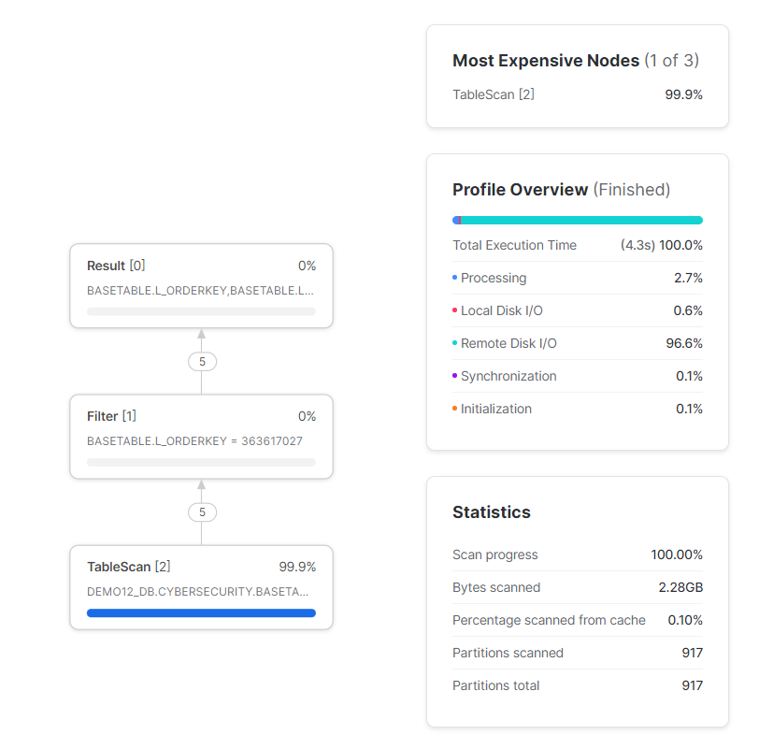
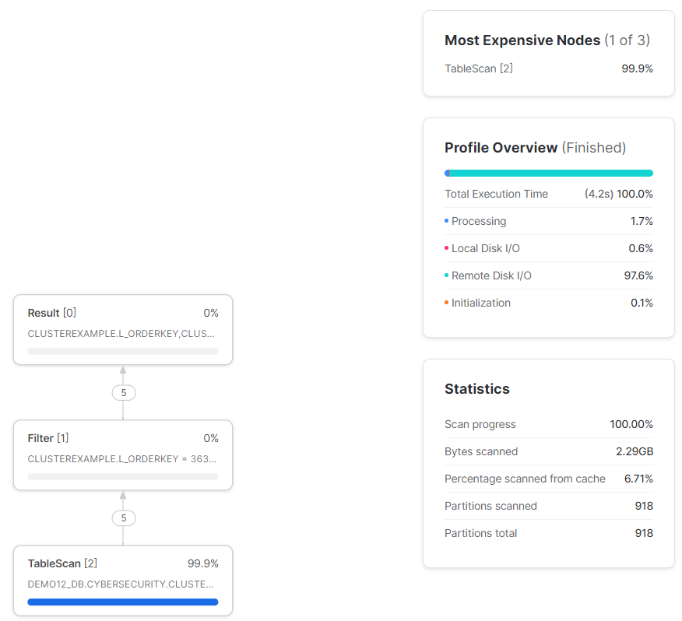

 | * 동등(=) 조건을 사용할 경우 검색 최적화가 클러스터링 보다 좀더 빠르며, 도 적게 마이크로파티션을 읽는다.

 | SELECT * FROM CLUSTEREXAMPLE WHERE 1=1 AND L_SHIPDATE >= '1992-12-05' AND L_SHIPDATE < '1993-02-21' AND L_ORDERKEY = '363617027';
 | * 검색 최적화 |  |  |  |  |  | * 클러스터링
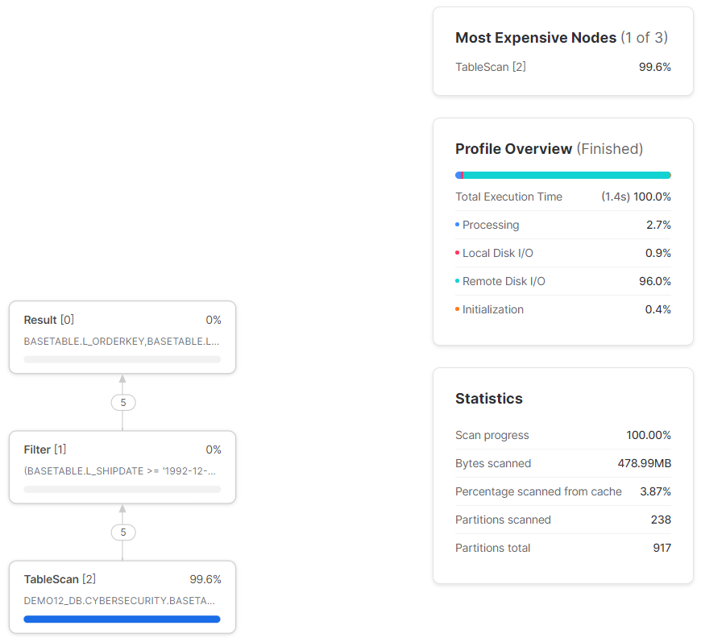
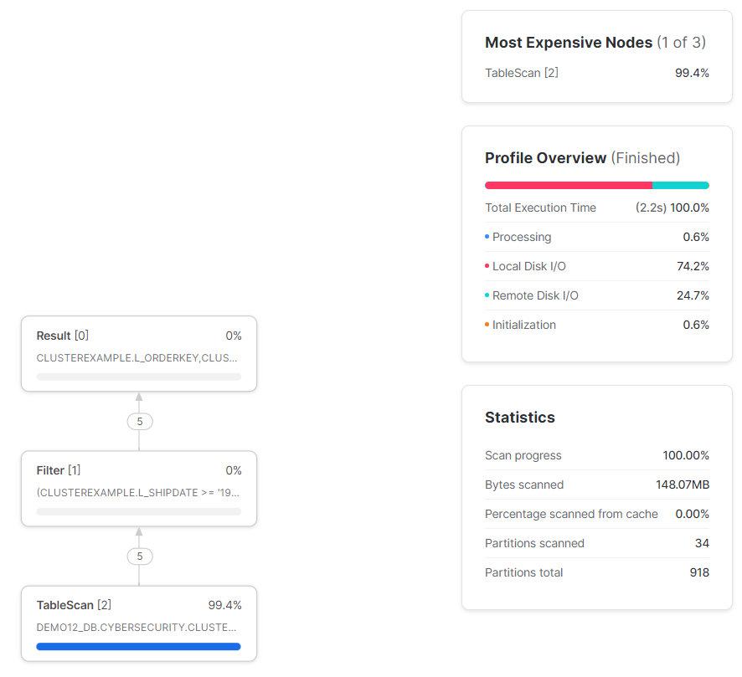

10. 트렌젝션 워크로드 및 분석 워크로드 비교

 |  | 트랜젝션 | 분석
 | 목적 | 운영 | 분석
 | 동시사용자수 | 높음 | 낮음-중간
 | 응답시간 | 초미만 | 수초~수시간
 | 확장성 | 선형적 | 비선형적
 | 데이터모델 | 정규화 | 열 형태 저장
 | 신선도 | 실시간 | 이력관리
 | 쿼리 | insert, delete, update | select

